功能程式追蹤
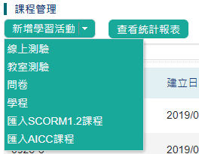
功能 | [課程管理] 中 [新增學習活動] 按鈕。 | 列表按鈕
 |  | 下拉式選單
 |  | coursemanage/ course-manage-bar.do | return targetActionRouter(request, (new ActionRouter("course-manage-bar-page"))); | course-manage-bar-page | 在< template:menuButton linkButtonIds="otherActions" > 中產生 [新增學習活動] 按鈕
 |  | ContentBarAction |  | content_bar.jsp | 在<template:menu menuId="adjusting_menu" style=""> 中，會逐項列出要新增課程/測驗/問卷
 |  |  |  |  | 運用js程式中 createCourse() 方法。

 | 課程管理>新增學習活動>線上課程 | 列表按鈕
功能 | 新增 [線上課程]
 |  | 小視窗
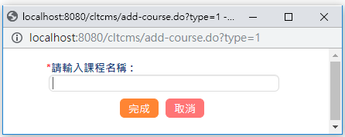
 |  | add-course.do?type=1 | 用 request.getParameter() 取得type， 用於判斷課程/測驗/問卷 類型。 | enter-course-page | updateCourse() 方法並不是用在新增課程?
 |  | AddCourseAction | 判斷是否為線上測驗/問卷，因為需要取題庫: selectCreateType=yes | enterCourseName.jsp | 在class content-state-now 是用 c:choose判斷， 當type==1 時，顯示label文字 "請輸入課程名稱 :"
 |  |  | selectCreateType=null， 線上課程，教室課程 | form action="create-new-course.do" | <input type="text" name="courseName" 是用來輸入線上課程名稱的輸入框
 |  |  | 若是selectCreateType=yes， 則是 線上測驗/問卷 |  | c:if type=='1' ， template:module ， 依照不同課程類型產生按鈕

 |  | create-new-course.do | parentItemId==null 代表課程，包含線上課程 | create-course-page | 用window.opener開啟左右頁面
 |  | CreateCourseAction | new 出class Course() 的實體來新增課程， 並存入資料庫。 | createcourse.jsp | Action會帶入 左頁面: course-tab-main.do 右頁面: edit-course.do
 |  |  | 設定左頁面路由網址， leftpage="course-tab-main.do |  | 用window.close()關閉 create-new-course.do視窗
 |  |  | 設定右頁面路由網址， rightpage="edit-course.do
 |  |  | 導向create-course-page同時，會用request.setAttribute將左/右頁路由傳過去。

 |  | [課程管理] 編輯頁面
 |  | edit-course.do | 進入到 [課程管理] 編輯頁面的 [屬性] 標籤。

 | 新增線上測驗>新建立一份試卷
功能 | 新增線上測驗
 |  | 小視窗
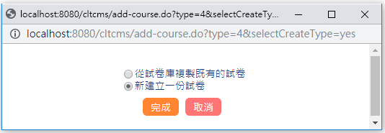
 |  | add-course.do?type=4 &selectCreateType=yes | 若 selectCreateType 不為 null， 則導向 select-create-type-page | select-create-type-page | 用<c:if test="${type == 4,6}"> 去判斷是[線上測驗]還是[問卷]
 |  | CreateCourseAction | targetActionRouter(request, (new ActionRouter("select-create-type-page"))); | select_create_type.jsp | 按下"完成"按鈕後，會用<form action="add-course.do" 導向 add-course.do 視窗。
 |  |  |  | <form action="add-course.do"

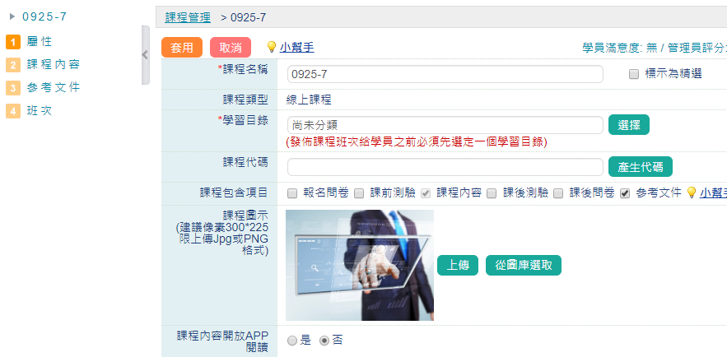
功能 | [課程管理]編輯頁-[屬性] 顯示內容
 |  | 左選單
 |  | edit-course.do | 取得 courseId 判斷是哪門課程， 並 new Course 的 class ，實體化: | edit-course-page | <template:CLForm action="update-course.do" 產生編輯介面，與上方套用按鈕
 |  | EditCourseAction | Course course = Course.findByCourseId(courseId); | editcourse.jsp | 按下 "套用" 按鈕，會導向 update-course.do
 |  |  | 從new出的 course實體，取得courseType， 判斷是 線上課程/教室課程 或 線上測驗/問卷
 |  |  | int courseType = course.getCourseType();
 |  |  | 依照CourseType 判斷導向編輯頁， 線上課程/教室課程: edit-course-page 線上測驗/問卷: edit-test-page
 |  |  | 導向線上測驗-[屬性] return targetActionRouter(request, (new ActionRouter("edit-course-page")));

